Karte
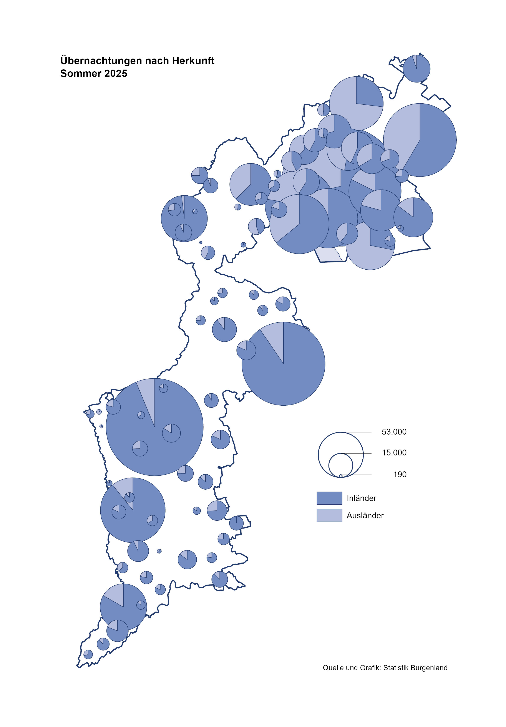

Bgld
Ankünfte nach Unterkunftsart |  |  |  |  |  |  |  | Übernachtungen nach Unterkunftsart |  |  |  |  |  |  |  | Daten für Grafik 2:
Sommer 2025 |  |  |  |  |  |  |  | Sommer 2025 |  |  |  |  |  |  |  |  | Monat | 2025 | Ø 2015-2025 | 2025 | 2024 | 2023 | 2022 | 2021 | 2020 | 2019 | 2018 | 2017 | 2016 | 2015 | 2014 | 2013 | 2012

Unterkunftsart | Ankünfte |  |  |  |  |  |  | Unterkunftsart | Übernachtungen |  |  |  |  |  |  |  |  |  | 2,942,418 | 3,008,619 | 3,288,073 | 3,146,244 | 2,935,453 | 2,510,061 | 2,287,961 | 3,144,232 | 3,050,564 | 3,092,657 | 3,084,025 | 2,914,691 | 2,912,637 | 2,853,243 | 2,938,655
 | Inländer |  | Ausländer |  | insgesamt |  |  |  | Inländer |  | Ausländer |  | insgesamt
 | 2024 | 2025 | 2024 | 2025 | 2024 | 2025 | % |  | 2024 | 2025 | 2024 | 2025 | 2024 | 2025 | % | Nov |  |  | 163,398 | 196,272 | 183,404 | 164,130 | 126,150 | 46,036 | 193,867 | 183,958 | 181,241 | 179,370 | 171,475 | 171,477 | 179,421 | 179,009
 |  |  |  |  |  |  |  |  |  |  |  |  |  |  |  | Dez |  |  | 128,524 | 162,123 | 150,129 | 134,236 | 83,661 | 28,378 | 151,031 | 137,414 | 144,168 | 146,751 | 139,989 | 135,883 | 121,095 | 120,361
Burgenland | 598,517 | 629,395 | 194,558 | 193,825 | 793,075 | 823,220 | 3.8 | Burgenland | 1,632,574 | 1,703,205 | 588,906 | 596,640 | 2,221,480 | 2,299,845 | 3.5 | Jänner | 1 | 153,871 | 131,322 | 153,871 | 149,504 | 138,816 | 115,620 | 29,476 | 145,353 | 142,561 | 145,246 | 145,386 | 144,674 | 134,038 | 133,981 | 132,179 | 136,230
Gewerbl. Beherbergungsbetrieb | 407,972 | 425,953 | 118,992 | 113,699 | 526,964 | 539,652 | 2.4 | Gewerbl. Beherbergungsbetrieb | 893,592 | 943,110 | 301,224 | 292,275 | 1,194,816 | 1,235,385 | 3.4 | Feber | 2 | 156,791 | 133,592 | 156,791 | 158,520 | 140,234 | 121,086 | 34,472 | 151,431 | 140,588 | 142,295 | 142,728 | 145,581 | 135,782 | 142,631 | 131,305 | 135,387
5/4-Stern | 250,895 | 263,659 | 63,964 | 63,906 | 314,859 | 327,565 | 4.0 | 5/4-Stern | 574,645 | 608,215 | 173,071 | 175,009 | 747,716 | 783,224 | 4.7 | März | 3 | 158,362 | 141,544 | 158,362 | 191,052 | 149,745 | 138,364 | 45,792 | 64,358 | 163,253 | 168,732 | 155,317 | 173,021 | 148,988 | 147,200 | 164,265 | 148,907
3-Stern | 133,137 | 137,439 | 34,239 | 31,019 | 167,376 | 168,458 | 0.6 | 3-Stern | 270,401 | 285,361 | 92,708 | 83,355 | 363,109 | 368,716 | 1.5 | April | 4 | 246,882 | 187,710 | 246,882 | 209,122 | 221,850 | 227,240 | 50,285 | 5,072 | 244,826 | 224,025 | 232,034 | 202,440 | 201,029 | 212,756 | 185,187 | 215,698
2/1-Stern | 23,940 | 24,855 | 20,789 | 18,774 | 44,729 | 43,629 | -2.5 | 2/1-Stern | 48,546 | 49,534 | 35,445 | 33,911 | 83,991 | 83,445 | -0.7 | Mai | 5 | 301,244 | 263,600 | 301,244 | 333,222 | 280,173 | 290,079 | 158,476 | 46,179 | 283,418 | 306,488 | 278,950 | 328,809 | 292,559 | 285,056 | 297,188 | 278,023
Privatquartier nicht auf Bauernhof | 21,866 | 22,310 | 6,313 | 6,404 | 28,179 | 28,714 | 1.9 | Privatquartier nicht auf Bauernhof | 50,474 | 51,020 | 25,326 | 24,610 | 75,800 | 75,630 | -0.2 | Juni | 6 | 477,552 | 351,479 | 477,552 | 424,862 | 438,324 | 341,645 | 333,648 | 233,437 | 353,757 | 312,160 | 347,452 | 298,750 | 304,686 | 319,646 | 276,693 | 292,628
Privatquartier auf Bauernhof | 9,866 | 9,808 | 2,757 | 2,755 | 12,623 | 12,563 | -0.5 | Privatquartier auf Bauernhof | 24,959 | 24,868 | 11,622 | 11,083 | 36,581 | 35,951 | -1.7 | Juli | 7 | 437,112 | 433,926 | 437,112 | 437,876 | 417,126 | 407,558 | 472,159 | 447,640 | 430,134 | 431,967 | 436,808 | 437,717 | 417,086 | 403,168 | 408,674 | 409,575
Campingplatz | 101,016 | 107,771 | 43,163 | 46,683 | 144,179 | 154,454 | 7.1 | Campingplatz | 322,946 | 354,257 | 141,416 | 160,452 | 464,362 | 514,709 | 10.8 | Aug | 8 | 525,492 | 508,037 | 525,492 | 504,448 | 487,313 | 470,298 | 557,336 | 546,671 | 513,292 | 486,508 | 503,565 | 510,434 | 483,048 | 494,104 | 488,499 | 519,743
Kurheim der Sozialvers.träger | 3,464 | 2,426 | 14 | 12 | 3,478 | 2,438 | -29.9 | Kurheim der Sozialvers.träger | 69,795 | 49,900 | 332 | 253 | 70,127 | 50,153 | -28.5 | Sept | 9 | 309,042 | 310,678 | 309,042 | 286,849 | 311,564 | 294,755 | 360,851 | 369,853 | 301,838 | 294,404 | 306,558 | 299,008 | 282,739 | 260,716 | 264,879 | 291,135
Private und öffentliche Kurheime | 9,101 | 8,737 | 137 | 187 | 9,238 | 8,924 | -3.4 | Private und öffentliche Kurheime | 151,252 | 143,740 | 1,201 | 1,382 | 152,453 | 145,122 | -4.8 | Okt | 10 | 242,271 | 225,276 | 242,271 | 234,223 | 227,566 | 230,442 | 257,755 | 203,553 | 225,667 | 217,367 | 218,450 | 217,470 | 203,272 | 206,019 | 203,858 | 211,959
Jugendherberge | 2,923 | 3,173 | 816 | 616 | 3,739 | 3,789 | 1.3 | Jugendherberge | 7,588 | 10,378 | 3,636 | 3,059 | 11,224 | 13,437 | 19.7 | Nov | 11 |  | 162,590 |  | 196,272 | 183,404 | 164,130 | 126,150 | 46,036 | 193,867 | 183,958 | 181,241 | 179,370 | 171,475 | 171,477 | 179,421 | 179,009
Ferienwohnung, Ferienhaus | 36,395 | 41,527 | 19,641 | 20,485 | 56,036 | 62,012 | 10.7 | Ferienwohnung, Ferienhaus | 99,101 | 109,833 | 92,554 | 92,972 | 191,655 | 202,805 | 5.8 | Dez | 12 |  | 127,788 |  | 162,123 | 150,129 | 134,236 | 83,661 | 28,378 | 151,031 | 137,414 | 144,168 | 146,751 | 139,989 | 135,883 | 121,095 | 120,361
Sonstige Unterkunft | 5,914 | 7,690 | 2,725 | 2,984 | 8,639 | 10,674 | 23.6 | Sonstige Unterkunft | 12,867 | 16,099 | 11,595 | 10,554 | 24,462 | 26,653 | 9.0
 |  |  |  |  |  |  |  |  |  |  |  |  |  |  |  | Überschrift1: | Übernachtungen im Sommer nach Unterkunftsarten

 |  |  |  |  |  |  |  |  |  |  |  |  |  |  |  | Nur gelbe Zellen eingeben, Rest sind Formeln!
Übernachtungen nach Monaten
 | Ø 2015-2025 | 2024 | 2025
Jänner | 131,322 | 149,504 | 153,871
Feber | 133,592 | 158,520 | 156,791
März | 141,544 | 191,052 | 158,362
April | 187,710 | 209,122 | 246,882
Mai | 263,600 | 333,222 | 301,244
Juni | 351,479 | 424,862 | 477,552
Juli | 433,926 | 437,876 | 437,112
Aug | 508,037 | 504,448 | 525,492
Sept | 310,678 | 286,849 | 309,042
Okt | 225,276 | 234,223 | 242,271
Nov | 162,590 | 196,272
Dez | 127,788 | 162,123
Übernachtungen im Sommer nach Unterkunftsarten
 |  |  |  |  |  |  |  |  |  |  |  |  |  |  |  | Daten für Grafik 1:
 |  |  |  |  |  |  |  |  |  |  |  |  |  |  |  |  | 2025 | 2024
 |  |  |  |  |  |  |  |  |  |  |  |  |  |  |  | 5/4-Stern | 783,224 | 747,716
 |  |  |  |  |  |  |  |  |  |  |  |  |  |  |  | 3-Stern | 368,716 | 363,109
 |  |  |  |  |  |  |  |  |  |  |  |  |  |  |  | 2/1-Stern | 83,445 | 83,991
 |  |  |  |  |  |  |  |  |  |  |  |  |  |  |  | Privatquartier | 111,581 | 112,381
 |  |  |  |  |  |  |  |  |  |  |  |  |  |  |  | Campingplatz | 514,709 | 464,362
 |  |  |  |  |  |  |  |  |  |  |  |  |  |  |  | Kurheim, Erhol. | 195,275 | 222,580 |  |  | 312
 |  |  |  |  |  |  |  |  |  |  |  |  |  |  |  | Sonst. Unterk. | 242,895 | 227,341
 |  |  |  |  |  |  |  |  |  |  |  |  |  |  |  |  |  |  |  |  | 364
 |  |  |  |  |  |  |  |  |  |  |  |  |  |  |  | Kontrolle | 2,299,845 | 2,221,480 |  |  | 666

 |  |  |  |  |  |  |  |  |  |  |  |  |  |  |  |  |  |  |  |  | 302

Gem20
Die 20 Gemeinden mit den meisten Übernachtungen
Sommer 2025

Gemeinde | Ankünfte |  |  | Übernachtungen
 | 2024 | 2025 | % | 2024 | 2025 | %

Podersdorf a. See | 120,206 | 121,280 | 0.9 | 365,317 | 373,867 | 2.3
Bad Tatzmannsdorf | 56,293 | 55,624 | -1.2 | 260,342 | 246,252 | -5.4
Lutzmannsburg | 62,290 | 69,619 | 11.8 | 151,309 | 180,582 | 19.3
Nickelsdorf | 32,305 | 36,478 | 12.9 | 121,469 | 138,958 | 14.4
Rust | 46,364 | 48,761 | 5.2 | 119,968 | 125,216 | 4.4
Stegersbach | 39,720 | 41,432 | 4.3 | 105,294 | 109,624 | 4.1
Illmitz | 28,059 | 29,530 | 5.2 | 90,994 | 91,859 | 1.0
Mörbisch a. See | 31,417 | 34,302 | 9.2 | 86,448 | 91,698 | 6.1
Parndorf | 55,464 | 52,318 | -5.7 | 80,012 | 75,883 | -5.2
Frauenkirchen | 32,096 | 34,188 | 6.5 | 68,625 | 71,586 | 4.3
Pamhagen | 12,482 | 13,774 | 10.4 | 62,810 | 61,758 | -1.7
Jennersdorf | 24,124 | 23,322 | -3.3 | 57,047 | 56,618 | -0.8
Bad Sauerbrunn | 5,089 | 4,862 | -4.5 | 58,677 | 55,820 | -4.9
Neusiedl a. See | 18,626 | 19,632 | 5.4 | 45,423 | 45,920 | 1.1
Eisenstadt | 22,031 | 23,760 | 7.8 | 41,473 | 45,914 | 10.7
Sankt Andrä a. Zicksee | 5,804 | 6,517 | 12.3 | 41,272 | 44,367 | 7.5
Andau | 23,713 | 23,923 | 0.9 | 41,393 | 40,223 | -2.8
Jois | 11,980 | 12,032 | 0.4 | 29,309 | 29,534 | 0.8
Weiden a. See | 12,488 | 12,036 | -3.6 | 28,628 | 26,868 | -6.1
Gols | 11,603 | 11,369 | -2.0 | 22,267 | 23,221 | 4.3

Die 10 Gemeinden mit den meisten Übernachtungen im Sommer
 |  |  |  |  |  |  |  | Daten für Grafik: | 2024 | 2025 | 2024 | 2025
 |  |  |  |  |  |  | 1 | Podersdorf a. See | 365,317 | 373,867 | 16.4 | 16.3
 |  |  |  |  |  |  | 2 | Bad Tatzmannsdorf | 260,342 | 246,252 | 11.7 | 10.7
 |  |  |  |  |  |  | 3 | Lutzmannsburg | 151,309 | 180,582 | 6.8 | 7.9
 |  |  |  |  |  |  | 4 | Nickelsdorf | 121,469 | 138,958 | 5.5 | 6.0
 |  |  |  |  |  |  | 5 | Rust | 119,968 | 125,216 | 5.4 | 5.4
 |  |  |  |  |  |  | 6 | Stegersbach | 105,294 | 109,624 | 4.7 | 4.8
 |  |  |  |  |  |  | 7 | Illmitz | 90,994 | 91,859 | 4.1 | 4.0
 |  |  |  |  |  |  | 8 | Mörbisch a. See | 86,448 | 91,698 | 3.9 | 4.0
 |  |  |  |  |  |  | 9 | Parndorf | 80,012 | 75,883 | 3.6 | 3.3
 |  |  |  |  |  |  | 10 | Frauenkirchen | 68,625 | 71,586 | 3.1 | 3.1
 |  |  |  |  |  |  |  | restliche Gemeinden | 771,702 | 794,320 | 34.7 | 34.5

 |  |  |  |  |  |  |  | Insgesamt | 2,221,480 | 2,299,845 | 100.0 | 100.0

 |  |  |  |  |  |  |  | Überschrift: | Die 10 Gemeinden mit den meisten Übernachtungen im Sommer

